Sheet1
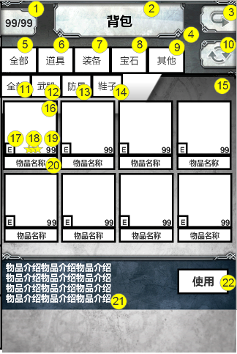
编号 | ui名称 | 提交数量 | ui规格（宽*高） | 示意图（仅供参考） | 备注 | 命名 | 作用 | 界面整体效果
1 | 卡牌数量背景 | 1 | 100*80
2 | 背包界面标题 | 1 | 360*100
3 | 返回按钮 | 1 | 100*80 |  |  |  | 点击返回按钮，返回主界面
4 | 上部背景 | 1 | 640*210
5 | 分页1-全部 | 1 | 100*75
6 | 分页2-道具 | 1 | 100*75
7 | 分页3-装备 | 1 | 100*75
8 | 分页4-宝石 | 1 | 100*75
9 | 分页5-其他 | 1 | 100*75
10 | 整理按钮 | 1 | 100*80
11 | 二级分页1-全部 | 1 | 85*65
12 | 二级分页2-武器 | 1 | 85*65
13 | 二级分页3-防具 | 1 | 85*65
14 | 二级分页4-鞋子 | 1 | 85*65
15 | 中部背景 | 1 | 640*490
16 | 物品边框 | 1 | 150*150
17 | 装备标识 | 1 | 30*35 |  |  |  | 装备被某角色装备时显示，若无人装备，则不现实
18 | 装备星级标识 | 1 | 30*30
19 | 装备数量底背景 | 1 | 35*35
20 | 物品名称底背景 | 1 | 150*40
21 | 下部背景 | 1 | 640*160
22 | 功能按钮 | 1 | 140*70 |  |  |  | 初始隐藏，仅在点击道具类的物品时显示，点击装备或宝石类的物品保持隐藏状态
23 | 装备弹出框 | 1 | 600*550 | 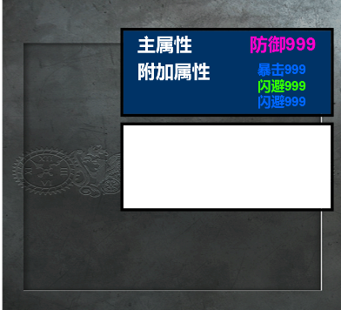 | 1.需处理属性显示区域，即蓝色区域，显示装备的主属性与附加属性，主属性字号约为30，附加属性字号约为25，可制作凹槽 2.需处理装备简介区域，即白色区域，可制作凹槽 |  |  | 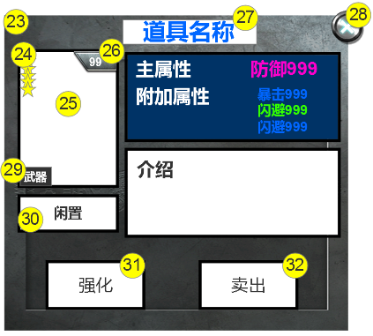
24 | 装备图标外框 | 1 | 180*240
25 | 图片背景 | 1 | 180*240
26 | 装备等级底背景 | 1 | 80*40
27 | 道具名称底背景 | 1 | 240*45 |  | 需注意，道具名称颜色可能有多种，如同时出现白色、绿色、蓝色、粉色
28 | 关闭按钮 | 1 | 60*60
29 | 装备种类底背景 | 1 | 55*35
30 | 装备者名字底框 | 1 | 180*70
31 | 强化按钮 | 1 | 170*90
32 | 卖出按钮 | 1 | 170*90

